상품제안서
[송월] 항균170g 세면+핸드워시 3P세트 | 상품코드: F21213

 |  |  |  |  |  |  | 02-412-0044 | www.easy1.co.kr
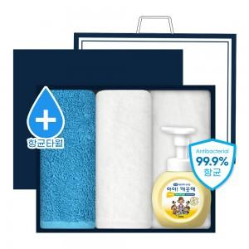

【상세/제작정보】 | ★자수인쇄는 디자인,글자 수 에 따라 추가비용이 발생합니다★

【인쇄/포장옵션】 | 실크, 자수, 스티커 / 포장불가능

【공급단가】 | 수량 | 100~ | 300~ | 500~ | 1,000~ | 3,000~
*VAT별도 | 단가 | 17,680원 | 17,030원 | 16,370원 | 15,720원 | 15,320원

【상품 URL】 | https://easy1.co.kr:443/src/goods_detail.php?gdno=21213

